Sheet1
就労継続支援（B型）施設 カイト御調・カイト世羅

「はたらく」楽しさを共有し、人と人との繋がりや笑顔を大切に出来る環境を支援します。

◎ご利用案内 （B型）施設・施設外就労が対象

工 賃 |  |  | 実施日・実施時間
日当 １，０００～／１日 |  |  | 月曜日～金曜日 ９：３０～１５：３０ （日、祝年末年始はお休みです） （利用日についてはお気軽にご相談ください）

対象者・利用者条件
◎受給者証を取得できる方 ◎リハビリも兼ね、仕事がしたい方大歓迎です！！

（１日の流れ） |  | 作業のポイント
9：30～ | 朝礼・作業場へ移動 | ※流れ作業ではないので、自分のペースで解体できる！！ ※生産ではなく解体なので、割れたり壊したりの心配が無い！！ ※パチンコの部品が多く、種類も多いので作業も飽きにくい！！ ※座ったままでの作業も出来るので、車椅子や高齢の方も！！ ※仕事が確保できているので、工賃の安定もできる！！ ※指定事業者の協力で、一般就労先も幅広く確保出来る！！
10：00～ | 作業開始
12：00～ | 昼休憩
13：00～ | 作業開始
15：00～ | 作業終了・片付け
15：30～ | 帰宅

作業風景

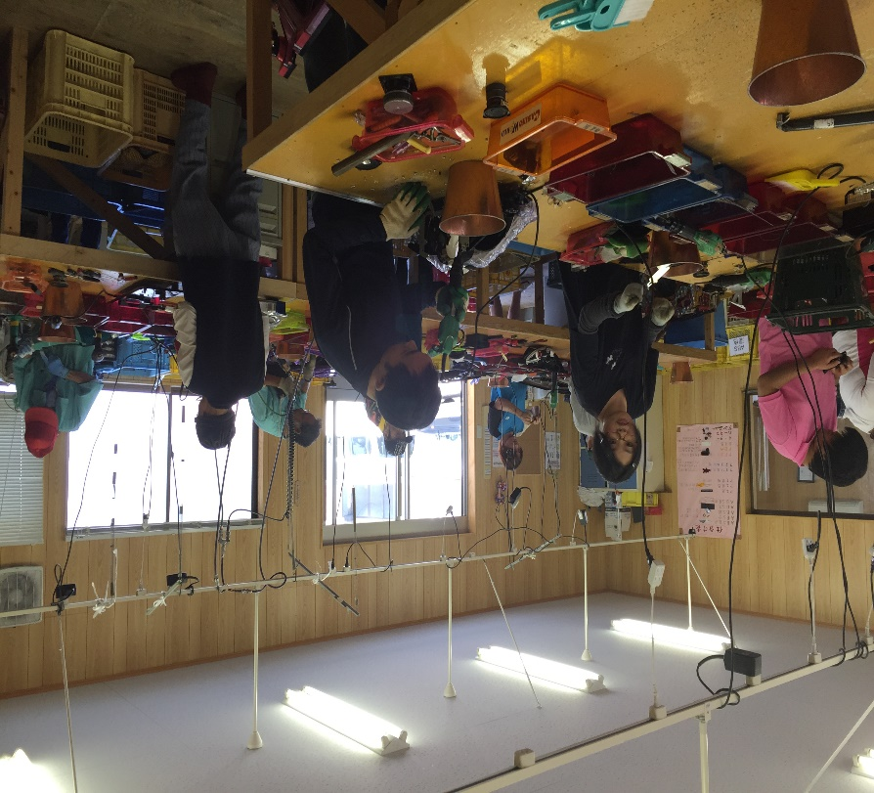
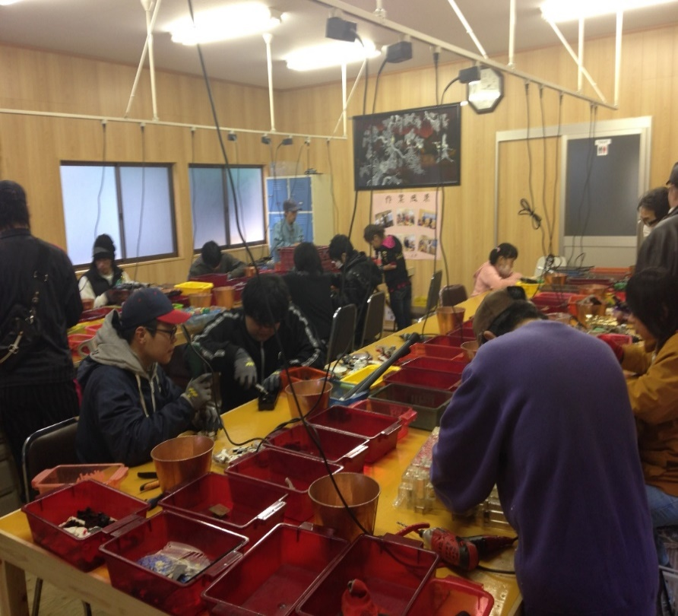

一般社団法人 チャレンジド尾道

就労継続支援（B型）施設 カイト御調・カイト世羅

御調：尾道市御調町大田796 （お問い合わせ）0848-76-3701 世羅：世羅郡世羅町安田1002-2 利用相談受付 岡﨑までお願い致します！！

